信用交易
融资融券市场交易数据统计(2023-07-12)

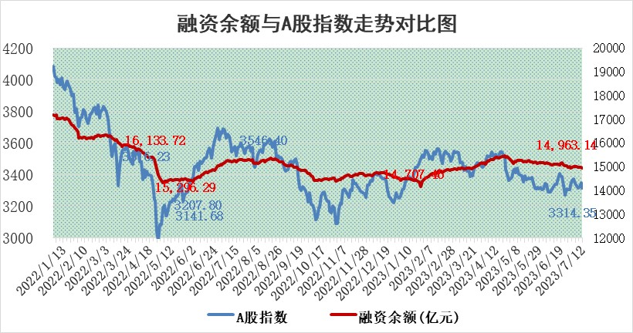
标的证券 | 融资融券余额（亿元） | 融资余额（亿元） | 融券余额（亿元） | 融资买入额（亿元） | 融资融券规模变化（亿元） | 融资余额增幅(‰) | 融券余额增幅(%)
统计数据 | 15,897.63 | 14,963.14 | 932.36 | 624.34 | -40.30 | -1.88 | -1.29

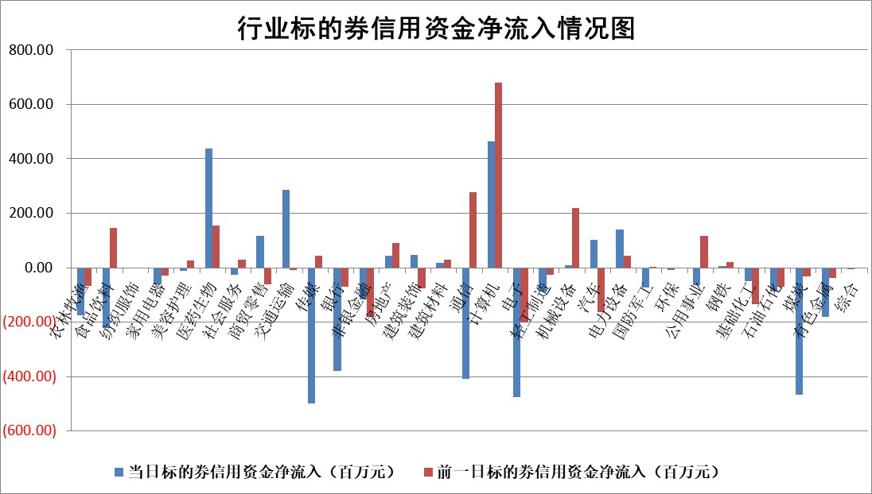

 |  |  |  |  |  |  |  | 2

标的基金代码 | 标的基金简称 | 融资余额/市值(%) | 融资余额增幅(%) | 融资买入额/成交金额(%) | （融资余额净增额-融券余额净增额）/市值(‱) | 融券余额降幅(%) | ABS[（融资余额净增额-融券余额净增额）/市值净增额-1](%)
159902 | 华夏中小板ETF | 0.00 | 0.00 | 0.00 | 0.00 | 0.00 | 100.00
159915 | 易方达创业板ETF | 2.29 | -2.13 | 44644.52 | -6.88 | -61.59 | 92.89
159919 | 嘉实沪深300ETF | 4.46 | 0.07 | 3.23 | -0.39 | -14.71 | 99.17
159920 | 华夏恒生ETF | 70.63 | -0.14 | 2.16 | -9.74 | -0.45 | 121.65
159922 | 嘉实中证500ETF | 0.63 | -5.69 | 358.72 | 1.60 | 1.25 | 101.69
159925 | 南方沪深300ETF | 0.04 | 0.00 | 0.00 | 0.00 | 0.00 | 100.00
159928 | 消费ETF | 0.87 | -0.27 | 2.28 | -1.45 | -13.00 | 107.98
159934 | 易方达黄金ETF | 350.45 | -0.36 | 28.77 | -127.21 | 0.00 | 198.05
159939 | 全指信息技术ETF | 0.56 | 3.81 | 58.16 | -0.36 | -467.56 | 99.84
159940 | 全指金融地产ETF | 0.12 | -12.73 | 0.05 | -1.77 | 0.00 | 96.39
159995 | 半导体芯片ETF | 2.23 | 3.91 | 36.36 | 11.34 | 13.66 | 110.57
159997 | 天弘中证电子ETF | 1.63 | 1.57 | 5.49 | 2.99 | 2.76 | 99.65
159998 | 天弘中证计算机主题ETF | 1.11 | 1.14 | 0.17 | 2.92 | 2.35 | 101.17
510050 | 华夏上证50ETF | 9.54 | -0.51 | 115.87 | -12.11 | -75.24 | 17.38
510180 | 华安上证180ETF | 0.49 | 0.02 | 0.26 | 0.04 | 4.59 | 100.10
510880 | 华泰柏瑞红利ETF | 0.38 | -1.22 | 1.00 | -0.53 | -2.64 | 99.27
510900 | 易方达恒生H股ETF | 96.04 | -0.13 | 1.52 | -12.94 | 0.00 | 120.63
511010 | 5年期国债ETF | 12.13 | 15.91 | 6.97 | 166.50 | 0.00 | 65.48
511380 | 可转债及可交换债券ETF | 7.73 | -0.69 | 3.06 | -5.36 | 0.00 | 132.95
512000 | 全指证券ETF | 6.54 | 0.14 | 29.56 | 1.38 | 1.42 | 101.17
512010 | 沪深300医药卫生ETF | 4.43 | 1.15 | 59.55 | 7.31 | 16.72 | 127.69
512070 | 沪深300非银ETF | 2.00 | 0.91 | 87.19 | 2.06 | 2.64 | 102.34
512400 | 南方中证申万有色金属ETF | 1.35 | -6.08 | 0.27 | -9.27 | -3.93 | 75.10
512580 | 广发中证环保产业ETF | 0.92 | -1.08 | 0.39 | -1.04 | -0.41 | 102.57
512660 | 国泰中证军工ETF | 2.28 | 0.50 | 13.37 | 0.87 | -0.66 | 101.14
512800 | 华宝中证银行ETF | 14.28 | -0.73 | 2.07 | -11.45 | -6.54 | 82.29
512980 | 广发中证传媒ETF | 0.77 | 3.59 | 508.93 | 6.98 | 26.23 | 102.68
515030 | 华夏中证新能源汽车ETF | 2.20 | 0.93 | 21.53 | 2.25 | 0.39 | 105.61
515050 | 华夏中证5G通信主题ETF | 0.99 | 0.82 | 9.05 | 1.43 | 4.06 | 100.41
515070 | 华夏中证人工智能ETF | 2.18 | 5.36 | 11.97 | 11.78 | 2.97 | 105.76
标的股票比较指标 |  | 融资余额/流通A股市值(%) | 融资余额增幅(%) | 融资买入额/成交金额(%) | （融资余额净增额-融券余额净增额）/流通A股市值(‱) | 融券余额降幅(%) | ABS[（融资余额净增额-融券余额净增额）/流通A股市值净增额-1](%)
前十名标的个股 |  | 仁东控股 | 赛科希德 | 青农商行 | 兴民智通 | 风神股份 | 东方日升
 |  | 莱茵生物 | 宁波精达 | 浙江东方 | 瑜欣电子 | 福建高速 | 上能电气
 |  | 数码视讯 | 中汽股份 | 顺发恒业 | 万控智造 | 迈信林 | 苏奥传感
 |  | 大立科技 | 松原股份 | 首钢股份 | 华安鑫创 | 星帅尔 | 帝奥微
 |  | 全柴动力 | 万控智造 | 太阳电缆 | 恒帅股份 | 秦港股份 | 创识科技
 |  | 海兰信 | 国能日新 | 淮河能源 | 中通客车 | 迪威尔 | 新风光
 |  | 晨鸣纸业 | 奇德新材 | 海泰新光 | 雷尔伟 | 华帝股份 | 剑桥科技
 |  | 万得凯 | 中通客车 | 光大银行 | 深水规院 | 航天动力 | 道森股份
 |  | 亚通股份 | 华依科技 | 药康生物 | 奇德新材 | 江苏吴中 | 菱电电控
 |  | 司尔特 | 恒润股份 | 外高桥 | 中汽股份 | 瑞华泰 | 福莱特
后十名标的个股 |  | 天沃科技 | 磁谷科技 | 天沃科技 | 汉仪股份 | 浙江世宝 | 欢乐家
 |  | 金圆股份 | 福达合金 | 金圆股份 | 联特科技 | 全柴动力 | 恩威医药
 |  | 哈工智能 | 联特科技 | 哈工智能 | 浙江世宝 | 三角轮胎 | 三维通信
 |  | 正邦科技 | 景业智能 | 正邦科技 | 福达合金 | 乐凯胶片 | 金禄电子
 |  | 美好置业 | 汉仪股份 | 美好置业 | 磁谷科技 | 中关村 | 金徽酒
 |  | 宋都股份 | 华锐精密 | 宋都股份 | 天海防务 | 福昕软件 | 陕西煤业
 |  | 中天金融 | 欧科亿 | 中天金融 | 汉宇集团 | 中核科技 | 德业股份 | ;
 |  | 华铁股份 | 新乳业 | 华铁股份 | 铭普光磁 | 华东重机 | 孩子王
 |  | 阳光城 | 陕西煤业 | 阳光城 | 超越科技 | 万辰生物 | 潞安环能
 |  | 紫鑫药业 | 云赛智联 | 紫鑫药业 | 一博科技 | 新凤鸣 | 海目星
说明：1.以上普通交易数据和信用交易数据皆以交易日收盘后数据为基准；2.上述标的证券总数据只计算标的证券市场总数据，不包括从标的证券中调出去标的证券数据，所以与交易所公布的总值略有不同； 3.上述行业采用申万一级行业分类；4.以上标的基金和标的个股中比较的6个指标值中：前5个（从左至右）为正向指标，值越大排名越靠前；第6个为逆向指标，值越小，排名越靠前；5.第6个指标中ABS[]表示求绝对值，其主要用于考量信用资金相对净流入对股价相对净变化的贡献程度；6.数据来源：wind，交易所。

 | 证券代码 | 新增融资余额 | 融资买入额 | 融资买入增幅前10
远大智能 | 002689 | 28175353 | 42268582 | 199%
亚太股份 | 002284 | 21555247 | 34242865 | 82%
赛诺医疗 | 688108 | 72122899 | 101076547 | 78%
湖南发展 | 000722 | 66023557 | 137112987 | 75%
柘中股份 | 002346 | 14584119 | 36845980 | 58%
国城矿业 | 000688 | 24683149 | 48240585 | 54%
兆新股份 | 002256 | 1985058 | 4066269 | 52%
凯美特气 | 002549 | 33806472 | 61340055 | 52%
华昌达 | 300278 | 13474542 | 19303225 | 48%
新华联 | 000620 | 27311937 | 39201759 | 43%

 | 证券代码 | 新增融资余额 | 融资买入额 | 融资买入增幅前10
兔宝宝 | 002043 | 73310337 | 89923983 | 334%
捷昌驱动 | 603583 | 26026415 | 31686727 | 262%
湘财股份 | 600095 | 94196837 | 132280449 | 252%
中谷物流 | 603565 | 49103883 | 60098371 | 234%
中青宝 | 300052 | 24215352 | 31377809 | 98%
顾家家居 | 603816 | 138518545 | 188424210 | 78%
喜临门 | 603008 | 31503289 | 48351944 | 77%
财信发展 | 000838 | 10831830 | 17666790 | 74%
苏州银行 | 002966 | 10578096 | 19143736 | 72%
金诚信 | 603979 | 23858538 | 36098133 | 60%

